A-DAPT Blueprint
A-DAPT Blueprint
 |  |  |  |  | THEME: | EPIC: | FEATURE: | STORY:
 |  |  |  |  | DESIGNED BY: | DATE: | NOTE:

CUSTOMER VISIBLE | ACCEPTANCE TEST
 | -ทดสอบขั้นตอนการซื้อ voucher
 | -ทดสอบกดสั่งสินค้าที่อยู่ในช่วง pre-order
 | -ทดสอบการกดสินค้าที่ไม่อยู่ในช่วง pre-order

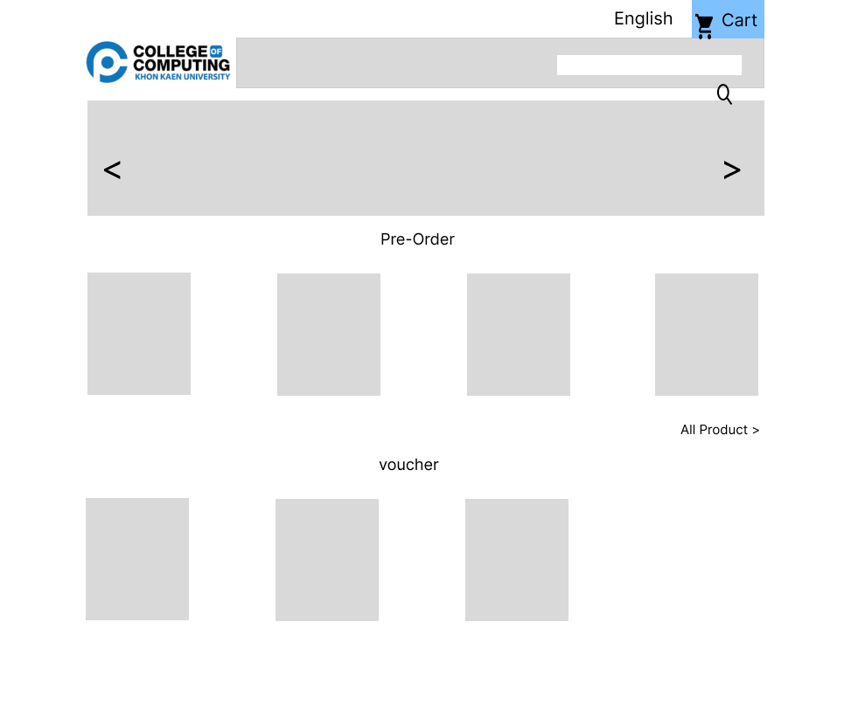
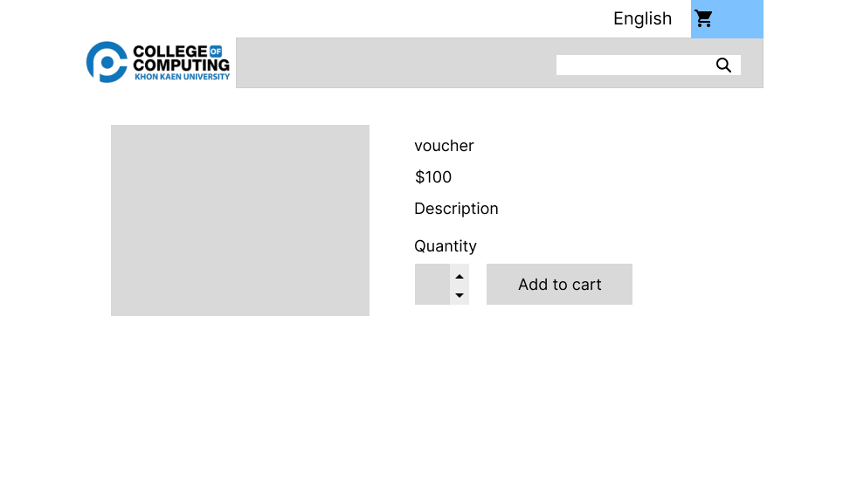
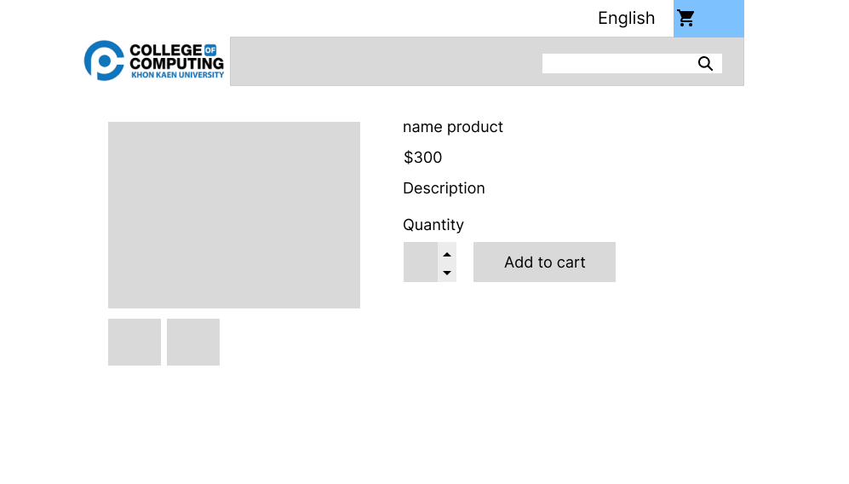
 | USER INTERFACE (UI) |  |  | -หน้า per-order สินค้า |  | -หน้าแสดงสินค้าที่ไม่อยู่ในช่วง pre-order
 | -หน้าซื้อ voucher |  | -หน้าแสดง voucher เพื่อซื้อ

 |  | -หน้า checkout ของ voucher |  | -หน้า checkout ของสินค้า pre-order
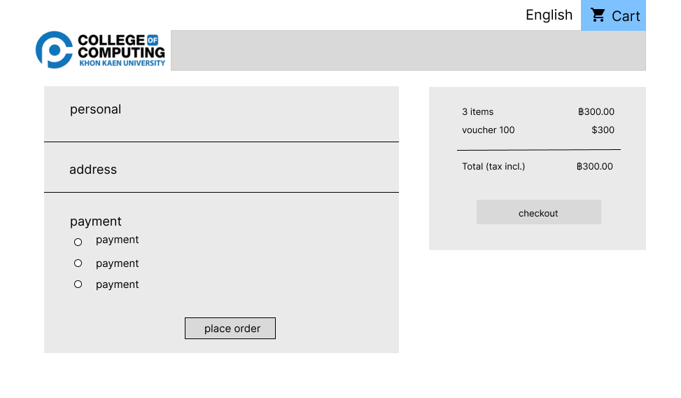
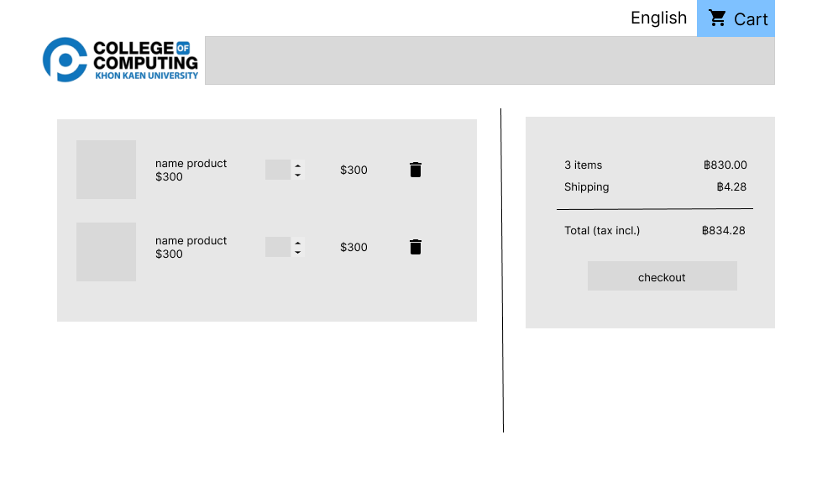

CUSTOMER INVISIBLE | BUSINESS LOGIC
 | -module checkout ของการซื้อ voucher |  | -module วันเวลาเปิด-ปิด pre-order
 | -module checkout ของการซื้อ สินค้า |  | -module สินค้าในช่วงที่ไม่เปิด pre-order ไม่สามารถกด pre-order ได้

 | DATABASE
 | -ข้อมูลสินค้าที่ทำการ pre-order |  | -ข้อมูลการจ่ายเงิน
 | -ข้อมูล voucher
 | -ข้อมูลใบกำกับภาษี

 | SUPPORT
 | - ใบกำกับภาษี |  | -GitHub
 | - การโอนเงิน/ตรวจสอบ |  | -Docker
 |  |  | -PrestaShop

